1 - liczebnosc_wiek
Pierwsze rejestracje używanych samochodów osobowych sprowadzonych z zagranicy w Polsce, w latach 2024 - 2025 analizy PZPM na podstawie Centralnej Ewidencji Pojazdów

 | Sty | Lut | Mar | Kwi | Maj | Cze | Lip | Sie | Wrz | Paź | Lis | Gru | RAZEM
2024 | 66,186 | 72,408 | 77,918 | 79,087 | 72,082 | 71,814 | 79,987 | 72,310 | 74,241 | 84,992 | 66,966 | 64,519 | 882,510
2025 | 69,287 | 69,649 | 77,652 | 79,122 | 72,653 | 69,240 | 78,331 | 66,914 | 73,773 |  |  |  | 656,621
%zmiana r/r | 4.7% | -3.8% | -0.3% | 0.0% | 0.8% | -3.6% | -2.1% | -7.5% | -0.6% |  |  |  | -1.4%
Pierwsze rejestracje używanych samochodów osobowych w Polsce 2024 - 2025
 | 2024 | 2025
Sty | 66,186 | 69,287
Lut | 72,408 | 69,649
Mar | 77,918 | 77,652
Kwi | 79,087 | 79,122
Maj | 72,082 | 72,653
Cze | 71,814 | 69,240
Lip | 79,987 | 78,331
Sie | 72,310 | 66,914
Wrz | 74,241 | 73,773
Paź | 84,992
Lis | 66,966
Gru | 64,519
 |  |  |  |  |  |  |  |  | Struktura wieku Sty-Wrz 2025
 |  |  |  |  |  |  |  |  | Wiek | Liczba pojazdów | Udział %
 |  |  |  |  |  |  |  |  | do 4 lat | 67,914 | 10.34%
 |  |  |  |  |  |  |  |  | 5-10 lat | 230,005 | 35.03%
 |  |  |  |  |  |  |  |  | >10 lat | 358,701 | 54.63%
 |  |  |  |  |  |  |  |  | Razem | 656,620 | 100%

źródło: PZPM na podstawie CEP

2 - EURO_rodzaj_paliwa
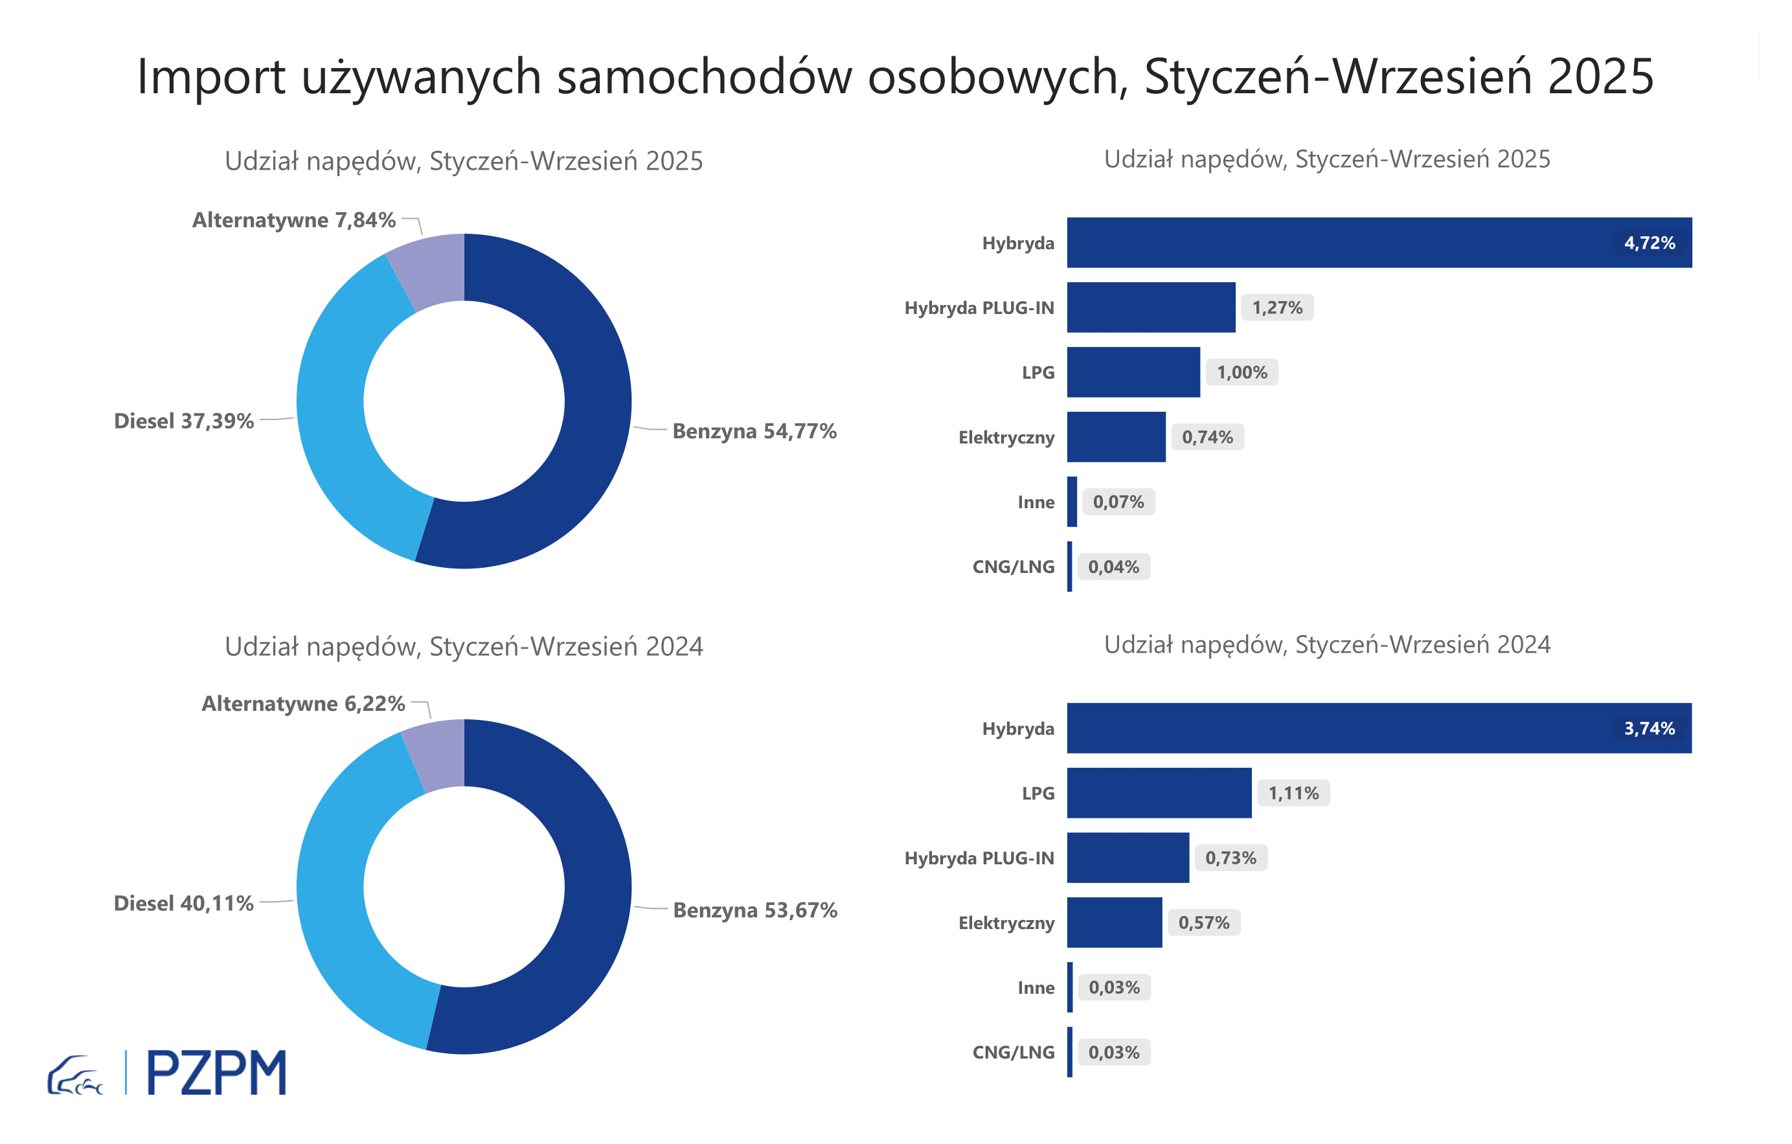
Pierwsze rejestracje używanych samochodów osobowych według rodzaju napędu
Rodzaj napędu | Styczeń-Wrzesień 2024 |  | Styczeń-Wrzesień 2025 |  | Zmiana % r/r | Zmiana udziału r/r
 | tys. szt. | udział % | tys. szt. | udział %
Benzyna | 357,5 | 53.7% | 359,6 | 54.8% | 0.6% | +1,1 pp
Diesel | 267,1 | 40.1% | 245,5 | 37.4% | -8.1% | -2,7 pp
Pozostałe | 41,4 | 6.2% | 51,5 | 7.8% | 24.4% | +1,6 pp
w tym:
Elektryczny | 3.8 | 0.6% | 4.9 | 0.7% | 28.7% | +0,2 pp
Hybryda | 24.9 | 3.7% | 31.0 | 4.7% | 24.2% | +1,0 pp
Hybryda PLUG-IN | 4.9 | 0.7% | 8.3 | 1.3% | 71.1% | +0,5 pp
LPG | 7.4 | 1.1% | 6.6 | 1.0% | -10.6% | -0,1 pp
CNG/LNG | 0.2 | 0.0% | 0.2 | 0.0% | 16.5% | +0,0 pp
Inne | 0.2 | 0.0% | 0.5 | 0.1% | 121.3% | +0,0 pp

3 - TOP_marki
Pierwsze rejestracje - używane samochody osobowe sprowadzone do Polski - TOP 10 w 2025
Pierwsze rejestracje używanych samochodów osobowych w Polsce*
Lp.** | Marka | Styczeń-Wrzesień 2024 | Styczeń-Wrzesień 2025 | Zmiana % r/r
1 | VOLKSWAGEN | 65,832 | 62,124 | -5.6%
2 | FORD | 63,158 | 60,938 | -3.5%
3 | OPEL | 60,146 | 57,625 | -4.2%
4 | AUDI | 54,466 | 49,421 | -9.3%
5 | BMW | 42,655 | 41,373 | -3.0%
6 | MERCEDES-BENZ | 31,893 | 33,893 | 6.3%
7 | PEUGEOT | 30,722 | 32,202 | 4.8%
8 | HYUNDAI | 28,891 | 30,983 | 7.2%
9 | RENAULT | 30,872 | 28,653 | -7.2%
10 | TOYOTA | 25,582 | 24,410 | -4.6%
* źródło: PZPM na podstawie danych CEP
** kolejność wg rejestracji w 2025 roku

